届出書
消費税及び地方消費税に係る仕入控除税額の報告に関する遅延届出書

 |  |  |  |  |  |  |  |  |  | 医療機関所在地
 |  |  |  |  |  |  |  | 医療機関所在地 |  | 医療機関名
 |  |  |  |  |  |  |  |  |  | 代表者職氏名
 |  |  |  |  |  |  |  | （法人名及び） 医療機関名 |  | 交付決定番号
 |  |  |  |  |  |  |  |  |  | 補助事業
 |  |  |  |  |  |  |  | 代表者職氏名 |  | 遅延理由 | 0
 |  |  |  |  |  |  |  |  |  | 提出予定日 | FALSE//
 |  |  |  |  |  |  |  |  |  | 担当部署
 |  |  |  |  |  |  |  |  |  | 担当者名
令和3年度消費税及び地方消費税に係る仕入控除税額報告について、下記の事業に係る仕入控除税額報告書の提出が遅れることを報告します。 |  |  |  |  |  |  |  |  |  | 電話
 |  |  |  |  |  |  |  |  |  | メール

 |  |  |  |  |  |  |  |  |  | プルダウン用
１ 補助事業名（交付を受けた補助金のどちらか一方に〇を入力してください。両方の交付を受けた場合は、本届出書を コピーしてそれぞれの補助金について届出書を作成してください。） |  |  |  |  |  |  |  |  |  | ○

 |  | （１）診療・検査医療機関設備整備費補助金
 |  | （HEPAフィルター付き空気清浄機・パーテーション、個人防護具、簡易ベッド、簡易診療室）

 |  | （２）検査機関等設備整備事業補助金
 |  | （次世代シークエンサー、リアルタイムPCR装置、等温遺伝子増幅装置、全自動化学発光酵素免疫測定装置)

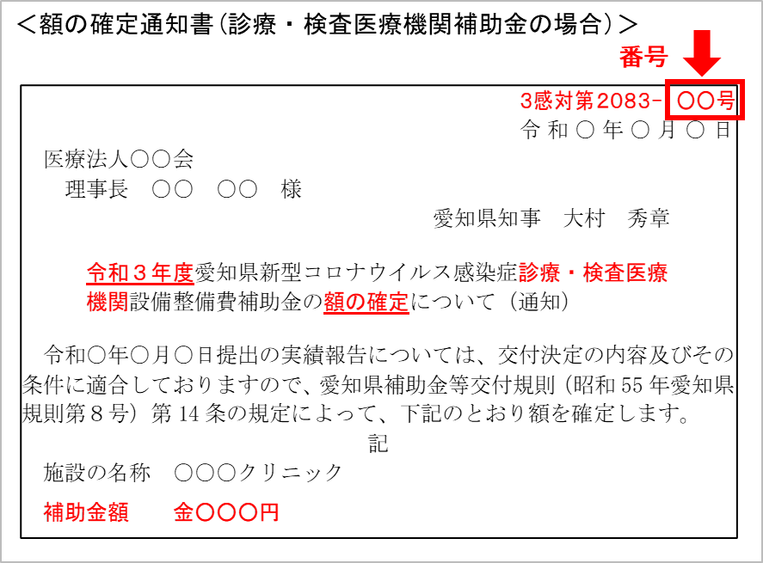
２ 額の確定通知書番号（額の確定通知書は右図のような通知文書です。）
 | 3感対第2083 又は4感対第61 |  |  | － |  | 号

３ 提出が遅れる理由

４ 提出予定日
 | 令和 |  | 年 |  | 月 |  | 日

 |  |  |  |  |  |  |  |  | 担当部署

 |  |  |  |  |  |  |  |  | 担当者名

 |  |  |  |  |  |  |  |  | 電話番号 （担当直通）

 |  |  |  |  |  |  |  |  | メールアドレス （担当直通）

